8월 스페셜 운석 + 작물 추가 메쉬 정보




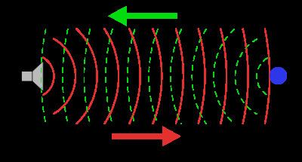
8월 스페셜 행성석 + 작물(스페셜 목성 +) 추가 메쉬 및 이펙트 정보

기존 행성석 : 목성

추가되는 내용 :
 | 아래와 같이 기존 스페셜 목성 주변에 목성을 관측하는 탐사선과 해당 탐사선이 목선에 탐사 음파를 발사하는 이펙트가 추가된다.

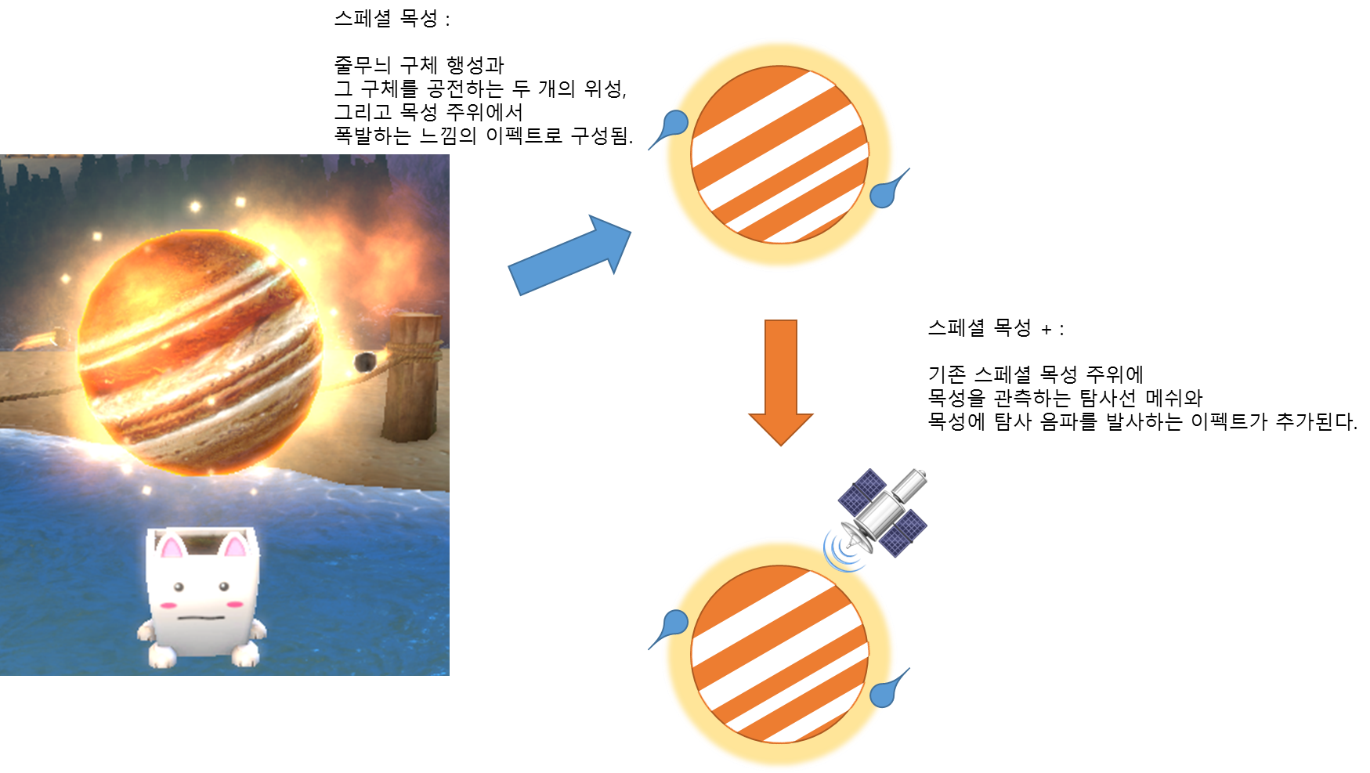

 | 탐사선은 아래와 같이 사각형 본체에 원형 안테나가 달려 있고 양 옆으로 1쌍의 반사체 날개를 가지고 있다.

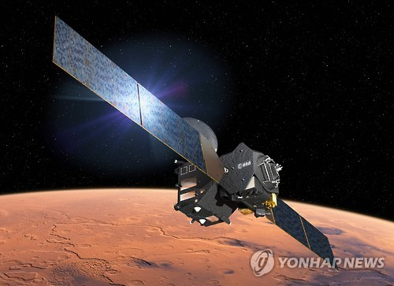
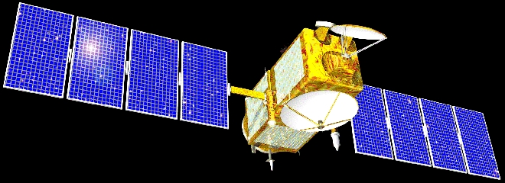
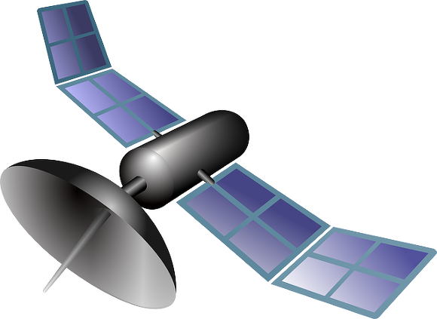



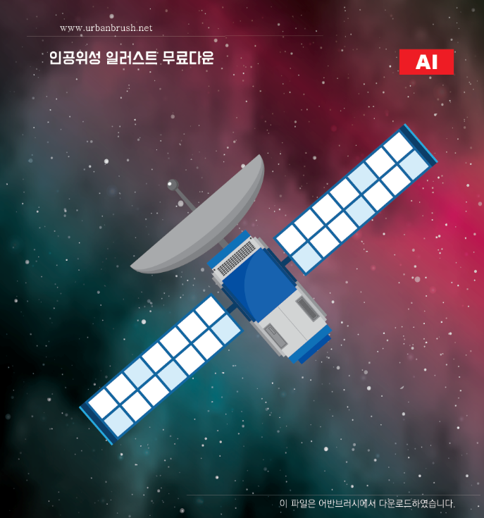

 | 아래와 같이 탐사선에서 음파 형태의 파장 이펙트를 목성으로 쏘고 있다. ( 아래와 같이 반사되어 돌아오지는 않는다.)

